Sheet1
工人姓名 NAMA |  |  |  | SRI UMAIROH |  |  |  |  |  |  |  | 編號 KODE : |  | JICBR-063
報到日 DAFTAR |  |  |  | 2025-09-02 |  |  |  |  | 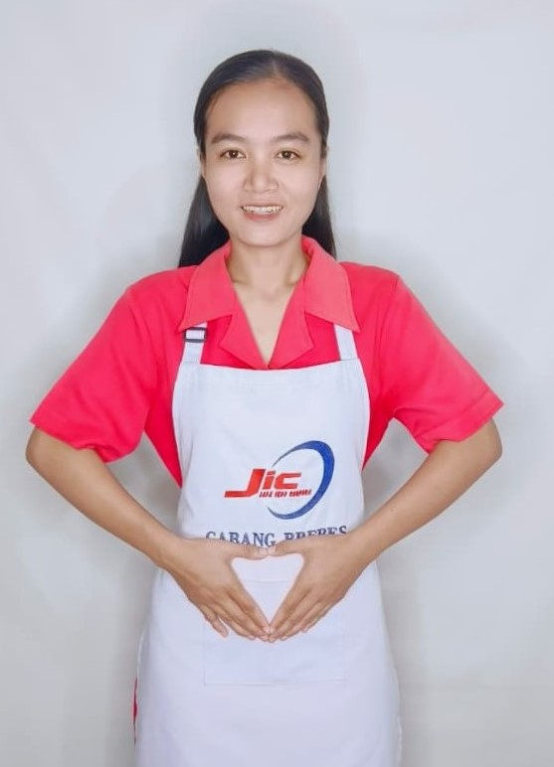
性別 KELAMIN |  |  |  | 女 PEREMPUAN
出生日TGL LAHIR |  |  |  | 1997-03-21
年齡 UMUR |  |  |  | 28
出生地TPT LAHIR |  |  |  | BREBES
身高TINGGI / 體重BERAT |  |  |  | 156 |  | 公分/ | 52 | 公斤
宗教 AGAMA |  |  |  | 回教 Islam
學歷 PENDIDIKAN |  |  |  | 專科 SMK
語言能力 BAHASA |  |  |  | 剛學 MULAI | 一點 DIKIT | 一般 BIASA | 可以 BAIK | 很好 BAGUS
國語 MANDARIN |  |  |  | V
印尼語 INDO |  |  |  |  |  |  |  | V

婚姻狀況 STATUS NIKAH |  |  |  | 未婚 Single
配偶姓名/年齡 NAMA/UMUR |  |  |  | AHMAD GUNAWAN |  |  |  | 35
配偶工作 KERJAAN SUAMI |  |  |  | TANI
小孩人數 JUMLAH ANAK |  |  |  | 1
女孩和年齡 PUTRI / UMUR
男孩和年齡 PUTRA / UMUR |  |  |  | 4TH

地址 ALAMAT |  |  |  | DESA JAGALEMPENI RT001 RW002 KEC.WANASARI KABBREBES JAWA TENGAH
是否有工作經驗 APAKAH ADA PENGALAMAN KERJA
國家地點 NEGARA |  |  | 工作期間 LAMA |  |  | 工作內容 PEKERJAAN YANG DILAKUKAN
印尼 | JAKARTA |  | 2022-2025 (3 TH) |  |  | JAGA NYONYA UMUR 56TH.STROKE SEBELAH KIRI. TIDAK ADA TENAGA. PINDAHKAN DARI RANJANG KE KURSI RODA. DORONG KURSI RODA. LAP BADAN. PAKAI POPOK. PIJIT. BERJEMUR. SUAPI MAKAN (MINUM OBAT).MASAK 2X 照顧一位56歲的太太。左側中風。沒有力氣。從床上移到輪椅上。推輪椅。擦拭身體。穿尿布。按摩。曬太陽。餵食（吃藥）。煮飯
家屬資料 DATA KELUARGA
父親姓名 NAMA AYAH |  |  |  | KARTONO |  |  |  | 年齡 UMUR |  | 58 | 父親工作 KERJAAN AYAH |  |  |  | 農夫
母親姓名 NAMA IBU |  |  |  | DANISI |  |  |  | 年齡 UMUR |  | - | 母親工作 KERJAAN IBU
兄妹人數 TOTAL SAUDARA |  |  |  | 3 | 兄妹中你的排行是第… DIANTARA SAUDARA, URUTAN ANDA KE… |  |  |  |  |  |  |  |  |  |  | 1
兄弟/年齡 SDR LAKI / UMUR |  |  |  | 37. 35 |  |  |  | 姐妹/年齡 SDR CEWEK / UMUR |  |  |  |  | 32
1. 你是否可以吃豬肉 Apakah Anda boleh makan daging babi ?
2. 是否可以在工作時不用手機 Apakah saat jam kerja bisa tanpa pakai hp ?
3. 你是否會害怕狗 Apakah Anda takut pada anjing?
4. 你可以抱幾公斤 Anda kuat gendong berapa kg: |  |  |  |  |  |  |  |  |  |  |  | 58公斤
備註PS |  | CALON PEKERJA MIGRAN INDONESIA DARI CABANG BREBES

 | NAMA SPONSOR : PAK SAEFUDIN
 | NOMOR HP : -
 | VAKSIN : 2X

